상품제안서
시크론 네일케어 손톱깎이세트 5P | 상품코드: S42153

 |  |  |  |  |  |  | 02-713-8555 | www.synergygift.co.kr
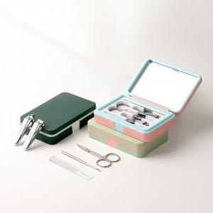 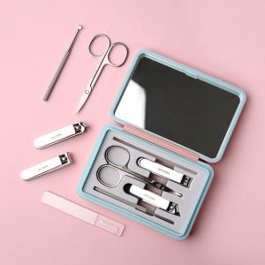 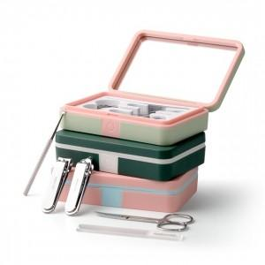

【상세/제작정보】

【인쇄/포장옵션】 | 레이저, 풀칼라 / 포장지포장

【공급단가】 | 수량 | 50~ | 100~ | 500~ | 1,000~ | 3,000~
*VAT별도 | 단가 | 5,380원 | 5,200원 | 4,780원 | 4,700원 | 4,630원

【상품 URL】 | https://www.synergygift.co.kr:443/src/goods_detail.php?gdno=42153

